概述
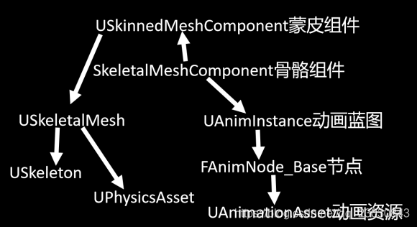
 |  |  |  | 默认是多线程更新的
UAnimInstance
 | 1 | 编辑Event Graph
 | 2 | 编辑AnimGraph

 | 动画蓝图的父类，通常我们会继承UAnimInstance生成自己的C++动画类或蓝图类
 | 由该类创建驱动动画状态机和各种动画节点的变量，通过这些值控制动画状态机流转，控制动画权重等，

 | 可以创建蓝图，选中该类和派生类为父类

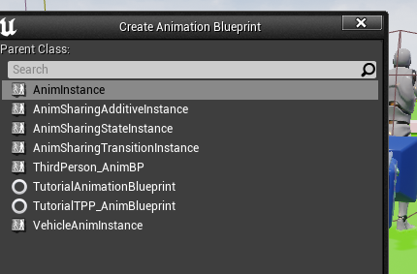
 |  | 下面的继承UCLASS标志了Blueprintable，所以在编辑器内可以看到
 |  |  | UCLASS(transient, Blueprintable)
 |  |  | class ANIMATIONSHARING_API UAnimSharingStateInstance : public UAnimInstance

 |  |  | UCLASS(transient, Blueprintable)
 |  |  | class UAnimSharingTransitionInstance : public UAnimInstance

 |  |  | UCLASS(transient, Blueprintable)
 |  |  | class UAnimSharingAdditiveInstance : public UAnimInstance

 |  | 这种继承的设置了NotBlueprintable，所以在编辑器内无法看到
 |  |  | UCLASS(transient, NotBlueprintable)
 |  |  | class CONTROLRIG_API UControlRigAnimInstance : public UAnimInstance

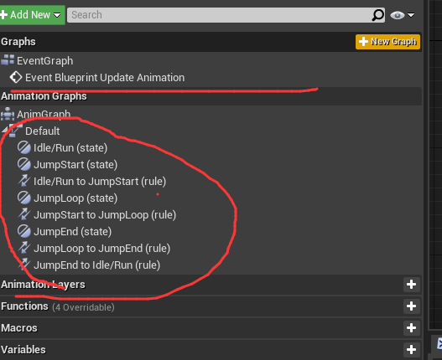

 | 创建后
 |  | 里面默认就包含了EventGragh和AnimGragh
 |  | 然后就可以编辑自己的动画信息了e

 | 概念
 |  | Track | 下图的1就是Track

 |  | Segment | 下图的2就是segment

EventGragh简介
！！！ | 编辑事件

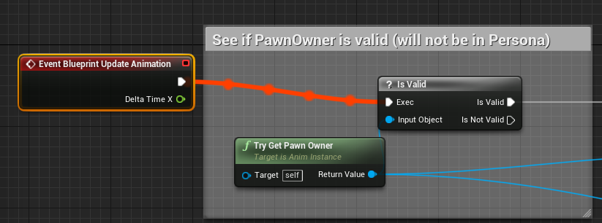
 | 一般就可以在EventGraph里面监听事件进行处理了
 | 例如：
 | 1 | 监听Update事件，可以是默认的也可以自定义
 |  | 一般情况下的事件为：
 |  | Event Blueprint BeginPlay
 |  | Event Blueprint Initialize Animation
 |  | Event Blueprint Update Anamiation
 |  | 等等，也可以自定义

！！！ | 复杂的Event逻辑，可以在C++层继承UAnimInstance后，重写对应的Native方法，而不是在蓝图里面处理Blueprint事件

 | 蓝图事件
 |  | /** Executed when the Animation is initialized */
 |  | UFUNCTION(BlueprintImplementableEvent)
 |  | void BlueprintInitializeAnimation();

 |  | /** Executed when the Animation is updated */
 |  | UFUNCTION(BlueprintImplementableEvent)
 |  | void BlueprintUpdateAnimation(float DeltaTimeX);

 | C++可重写的事件

 |  | // the below functions are the native overrides for each phase
 |  | // Native initialization override point
 |  | virtual void NativeInitializeAnimation();

 |  | // Native update override point. It is usually a good idea to simply gather data in this step and
 |  | // for the bulk of the work to be done in NativeUpdateAnimation.
 |  | virtual void NativeUpdateAnimation(float DeltaSeconds);

 | 在自己的 AnimInstance 类中指定自己的 Proxy 继承类，并写到 Proxy 的 UpdateAnimation 中，这样引擎就能把动画的 Update 以及 Evaluate 都放到 Proxy 上通过其他工作线程并行执行

AnimGraph简介
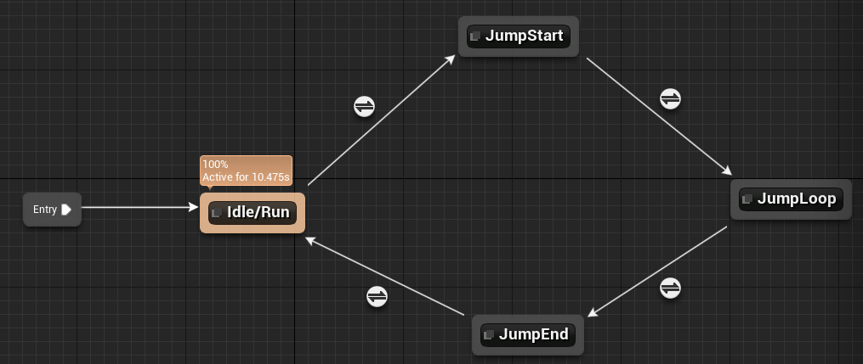
！！！ | 编辑动画：涉及大量的AnimGraphNode类，在蓝图中进行编辑

 | 基类 | UAnimGraphNode_Base

 | 派生类
 |  | UCLASS(Abstract)
 |  | class ANIMGRAPH_API UAnimGraphNode_StateMachineBase : public UAnimGraphNode_Base

 |  |  | UCLASS(MinimalAPI)
 |  |  | class UAnimGraphNode_StateMachine : public UAnimGraphNode_StateMachineBase

 |  | 一般需要配合一个简单的状态机机制

USkeletalMeshComponent
角色身上的组件

// SkeletalMeshComponent is used to create an instance of an animated SkeletalMesh asset.
UCLASS(Blueprintable, ClassGroup=(Rendering, Common), hidecategories=Object, config=Engine, editinlinenew, meta=(BlueprintSpawnableComponent))
class ENGINE_API USkeletalMeshComponent : public USkinnedMeshComponent, public IInterface_CollisionDataProvider

 | 非编辑器模式下
 | bool USkeletalMeshComponent::InitializeAnimScriptInstance(bool bForceReinit, bool bInDeferRootNodeInitialization)
 |  | 里面创建UAnimInstance
 |  | AnimScriptInstance = NewObject<UAnimInstance>(this, AnimClass);
 |  |  |  |  |  |  |  |  | 在蓝图中增加meshcompotent之后，在内部设置蓝图信息等
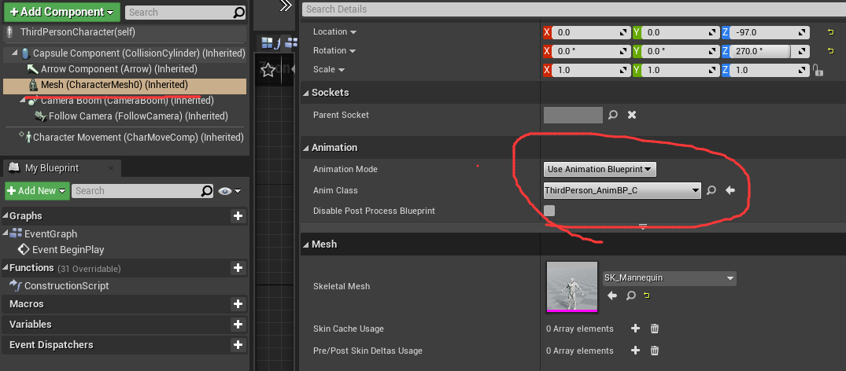
成员
 | /** The skeletal mesh used by this component. */
 | UPROPERTY(EditAnywhere, BlueprintReadOnly, Category="Mesh")
 | class USkeletalMesh* SkeletalMesh;

初始化
 | 从Spaen一个Actor开始，就开始初始化其所有Componment，最后到SkeletalMeshComponent，然后到AnimInstance，然后到状态机 |  |  |  |  |  |  |  |  | ！！！
 | AActor* UWorld::SpawnActor( UClass* Class, FTransform const* UserTransformPtr, const FActorSpawnParameters& SpawnParameters )
 | void AActor::PostSpawnInitialize(FTransform const& UserSpawnTransform, AActor* InOwner, APawn* InInstigator, bool bRemoteOwned, bool bNoFail, bool bDeferConstruction)
 | void AActor::RegisterAllComponents()
 | bool AActor::IncrementalRegisterComponents(int32 NumComponentsToRegister, FRegisterComponentContext* Context)
 | void UActorComponent::RegisterComponentWithWorld(UWorld* InWorld, FRegisterComponentContext* Context)
 | void UActorComponent::ExecuteRegisterEvents(FRegisterComponentContext* Context)
 | void USkeletalMeshComponent::OnRegister()
 | void USkeletalMeshComponent::InitAnim(bool bForceReinit)
 | bool USkeletalMeshComponent::InitializeAnimScriptInstance(bool bForceReinit, bool bInDeferRootNodeInitialization)
 | void UAnimInstance::InitializeAnimation(bool bInDeferRootNodeInitialization) |  |  |  |  | !!!
 | void FAnimInstanceProxy::InitializeRootNode(bool bInDeferRootNodeInitialization)
 | void FAnimInstanceProxy::InitializeRootNode_WithRoot(FAnimNode_Base* InRootNode)
 | void FAnimNode_Root::Initialize_AnyThread(const FAnimationInitializeContext& Context)
 | void FAnimNode_StateMachine::Initialize_AnyThread(const FAnimationInitializeContext& Context)

TICK调度
1 | 主线程调度
 | void FEngineLoop::Tick()
 |  | GEngine->Tick(FApp::GetDeltaTime(), bIdleMode);
 | void UGameEngine::Tick( float DeltaSeconds, bool bIdleMode )
 |  | Context.World()->Tick( LEVELTICK_All, DeltaSeconds );
 | void UWorld::Tick( ELevelTick TickType, float DeltaSeconds )
 |  | FTickTaskManagerInterface::Get().RunTickGroup(Group, bBlockTillComplete);
 | void USkeletalMeshComponent::TickComponent(float DeltaTime, enum ELevelTick TickType, FActorComponentTickFunction *ThisTickFunction)
 |  | Super::TickComponent(DeltaTime, TickType, ThisTickFunction);
 | void USkinnedMeshComponent::TickComponent(float DeltaTime, enum ELevelTick TickType, FActorComponentTickFunction *ThisTickFunction)
 |  | TickPose(DeltaTime, false);
 | void USkeletalMeshComponent::TickPose(float DeltaTime, bool bNeedsValidRootMotion)
 |  | TickAnimation(DeltaTimeForTick, bNeedsValidRootMotion);
 | void USkeletalMeshComponent::TickAnimation(float DeltaTime, bool bNeedsValidRootMotion)
 |  | 这个里面主要的还是调度蓝图的Event Update Animate处理，如果蓝图里面监听了这个事件就进行处理 |  |  |  |  |  | ！！！！

2 | 异步线程调度
 | void USkeletalMeshComponent::ParallelAnimationEvaluation()
 |  | PerformAnimationProcessing(AnimEvaluationContext.SkeletalMesh, AnimEvaluationContext.AnimInstance, AnimEvaluationContext.bDoEvaluation, AnimEvaluationContext.ComponentSpaceTransforms, AnimEvaluationContext.BoneSpaceTransforms, AnimEvaluationContext.RootBoneTranslation, AnimEvaluationContext.Curve, AnimEvaluationContext.CustomAttributes);
 | void USkeletalMeshComponent::PerformAnimationProcessing(const USkeletalMesh* InSkeletalMesh, UAnimInstance* InAnimInstance, bool bInDoEvaluation, TArray<FTransform>& OutSpaceBases, TArray<FTransform>& OutBoneSpaceTransforms, FVector& OutRootBoneTranslation, FBlendedHeapCurve& OutCurve, FHeapCustomAttributes& OutAttributes)
 |  | InAnimInstance->ParallelUpdateAnimation();
 | void UAnimInstance::ParallelUpdateAnimation()
 |  | 各种计算动画的处理都在这个地方处理

销毁
 | 场景切换时的卸载
 | bool UEngine::LoadMap( FWorldContext& WorldContext, FURL URL, class UPendingNetGame* Pending, FString& Error )
 |  | 销毁当前场景的Actor
 |  | WorldContext.World()->DestroyActor(Player->PlayerController, true);
 |  | 这个会清掉各个Level里面的Actor
 |  | WorldContext.World()->CleanupWorld();
 | bool UWorld::DestroyActor( AActor* ThisActor, bool bNetForce, bool bShouldModifyLevel )
 |  | 移除组件--对主角自己来说 |  |  | ！！！其他玩家怎么做了？ |  | 其他玩家的清楚是后续在Level里清除的：
 |  | ThisActor->UnregisterAllComponents(); |  |  |  |  | void UWorld::CleanupWorld(bool bSessionEnded, bool bCleanupResources, UWorld* NewWorld)
 |  |  |  |  |  |  | void UWorld::ClearWorldComponents()
 | void AActor::UnregisterAllComponents(const bool bForReregister) |  |  |  |  |  |  | 遍历所有Level，执行Level的清理
 |  | 取消注册所有组件 |  |  |  |  | void ULevel::ClearLevelComponents()
 |  | for(UActorComponent* Component : Components) |  |  |  |  |  | 遍历Level里面的所有Actor，执行其Actor->UnregisterAllComponents();
 |  | {
 |  |  | if( Component->IsRegistered() && (!bForReregister || Component->AllowReregistration())) // In some cases unregistering one component can unregister another, so we do a check here to avoid trying twice
 |  |  | {
 |  |  |  | Component->UnregisterComponent();
 |  |  | }
 |  | }
 | void UActorComponent::UnregisterComponent()
 |  | 移除所有的东西
 |  | RegisterAllComponentTickFunctions(false);
 |  | ExecuteUnregisterEvents();

 | void UActorComponent::ExecuteUnregisterEvents()
 |  | DestroyPhysicsState();
 |  | 取消注册
 |  | OnUnregister();

 | void USkeletalMeshComponent::OnUnregister()

状态机
动画动态机

蓝图里面编辑的状态机q
 | UCLASS(MinimalAPI)
 | class UAnimGraphNode_StateMachine : public UAnimGraphNode_StateMachineBase
 | {
 |  | GENERATED_UCLASS_BODY()

 |  | // Runtime state machine representation (empty; populated during compilation)
 |  | UPROPERTY(EditAnywhere, Category=Settings)
 |  | FAnimNode_StateMachine Node; |  | 数据！！！

 |  | // UAnimGraphNode_StateMachineBase interface
 |  | virtual FAnimNode_StateMachine& GetNode() override { return Node; }
 |  | // End of UAnimGraphNode_StateMachineBase interface
 | };

真实的状态机处理
 | // State machine node
 | USTRUCT()
 | struct ENGINE_API FAnimNode_StateMachine : public FAnimNode_Base

初始化
 | 从Spaen一个Actor开始，就开始初始化其所有Componment，最后到SkeletalMeshComponent，然后到AnimInstance，然后到状态机 |  |  |  | ！！！
 | AActor* UWorld::SpawnActor( UClass* Class, FTransform const* UserTransformPtr, const FActorSpawnParameters& SpawnParameters )
 | void AActor::PostSpawnInitialize(FTransform const& UserSpawnTransform, AActor* InOwner, APawn* InInstigator, bool bRemoteOwned, bool bNoFail, bool bDeferConstruction)
 | void AActor::RegisterAllComponents()
 | bool AActor::IncrementalRegisterComponents(int32 NumComponentsToRegister, FRegisterComponentContext* Context)
 | void UActorComponent::RegisterComponentWithWorld(UWorld* InWorld, FRegisterComponentContext* Context)
 | void UActorComponent::ExecuteRegisterEvents(FRegisterComponentContext* Context)
 | void USkeletalMeshComponent::OnRegister()
 | void USkeletalMeshComponent::InitAnim(bool bForceReinit)
 | bool USkeletalMeshComponent::InitializeAnimScriptInstance(bool bForceReinit, bool bInDeferRootNodeInitialization)
 | void UAnimInstance::InitializeAnimation(bool bInDeferRootNodeInitialization) |  | !!!
 | void FAnimInstanceProxy::InitializeRootNode(bool bInDeferRootNodeInitialization)
 | void FAnimInstanceProxy::InitializeRootNode_WithRoot(FAnimNode_Base* InRootNode)
 | void FAnimNode_Root::Initialize_AnyThread(const FAnimationInitializeContext& Context)
 | void FAnimNode_StateMachine::Initialize_AnyThread(const FAnimationInitializeContext& Context)

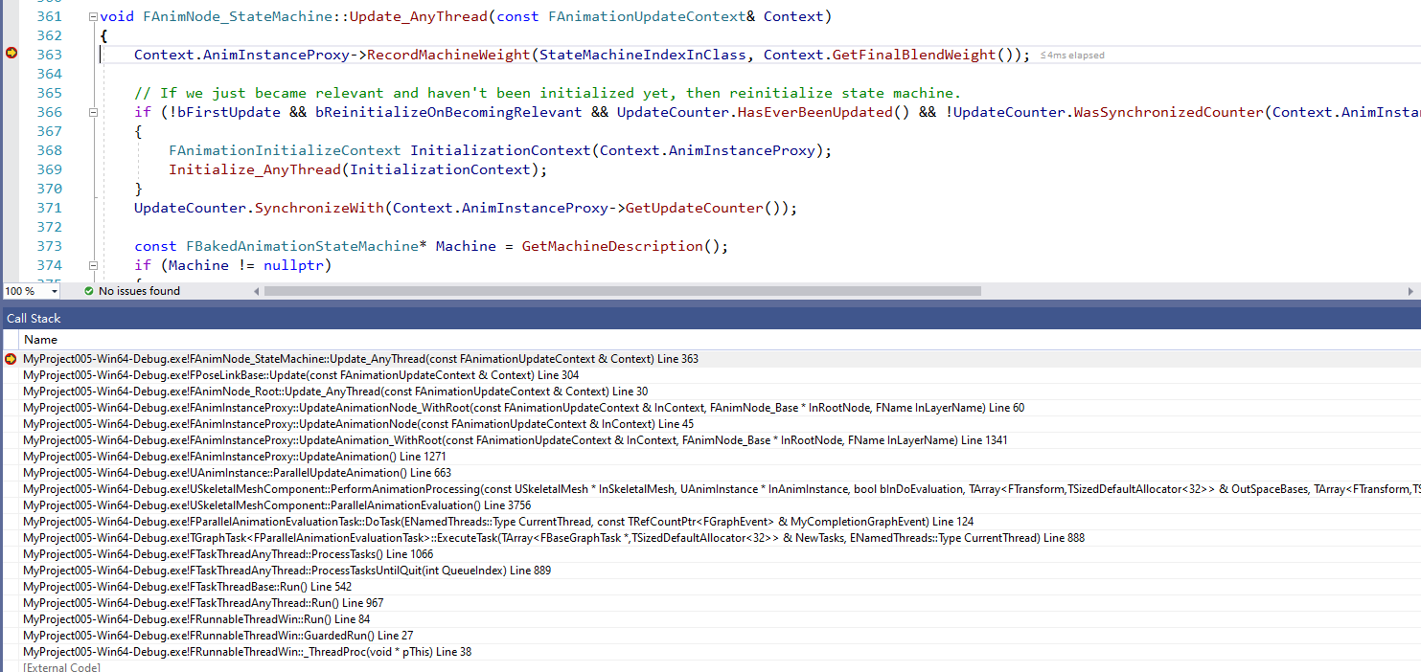
调度
 | 在独立线程进行调度，非主线程
 | void USkeletalMeshComponent::ParallelAnimationEvaluation()
 | void USkeletalMeshComponent::PerformAnimationProcessing(const USkeletalMesh* InSkeletalMesh, UAnimInstance* InAnimInstance, bool bInDoEvaluation, TArray<FTransform>& OutSpaceBases, TArray<FTra
 |  | 蓝图类进行异步更新
 |  | InAnimInstance->ParallelUpdateAnimation();
 | void UAnimInstance::ParallelUpdateAnimation()
 |  | GetProxyOnAnyThread<FAnimInstanceProxy>().UpdateAnimation();
 | void FAnimInstanceProxy::UpdateAnimation()
 | 中间一系列的调度，最终到了状态机
 | void FAnimNode_StateMachine::Update_AnyThread(const FAnimationUpdateContext& Context)

UBlendSpace1D
！！！ | 这个类里面可以配置根据变量的数据区间段，播放不同动作的配置信息

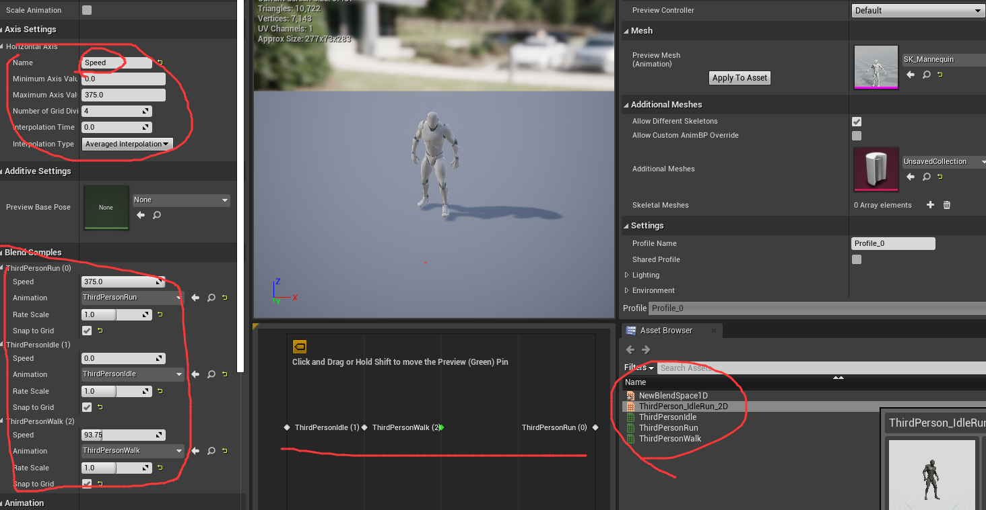
 | UCLASS(config=Engine, hidecategories=Object, MinimalAPI, BlueprintType)
 | class UBlendSpace1D : public UBlendSpaceBase

 | 里面包含了变量和动作的配置信息
 | 例如配置Speed参数，然后根据其不同的区间值设置不同的动作

 | UCLASS(abstract, config=Engine, hidecategories=Object, MinimalAPI, BlueprintType)
 | class UBlendSpaceBase : public UAnimationAsset, public IInterpolationIndexProvider

 | 成员变量

 |  | 所有的动作列表
 |  | /** Sample animation data **/ |  | /** Sample data */
 |  | UPROPERTY(EditAnywhere, Category=BlendSamples) |  | USTRUCT()
 |  | TArray<struct FBlendSample> SampleData; |  | struct FBlendSample |  | 结构体信息，对照右边图
 |  |  |  | {
 |  |  |  |  | GENERATED_USTRUCT_BODY()
 |  |  |  |  | UPROPERTY(EditAnywhere, Category=BlendSample)
 |  |  |  |  | class UAnimSequence* Animation;
 |  |  |  |  | //blend 0->x, blend 1->y, blend 2->z
 |  |  |  |  | UPROPERTY(EditAnywhere, Category=BlendSample)
 |  |  |  |  | FVector SampleValue;
 |  |  |  |  | UPROPERTY(EditAnywhere, Category = BlendSample, meta=(UIMin="0.01", UIMax="2.0", ClampMin="0.01", ClampMax="64.0"))
 |  |  |  |  | float RateScale;
 |  |  |  | #if WITH_EDITORONLY_DATA
 |  |  |  |  | UPROPERTY(EditAnywhere, Category=BlendSample)
 |  |  |  |  | uint8 bSnapToGrid : 1;
 |  |  |  |  | UPROPERTY(transient)
 |  |  |  |  | uint8 bIsValid : 1;
 |  |  |  |  | // Cache the samples marker data counter so that we can track if it changes and revalidate the blendspace
 |  |  |  |  | int32 CachedMarkerDataUpdateCounter;

 |  | 配置的信息
 |  | /** Blend Parameters for each axis. **/
 |  | UPROPERTY(EditAnywhere, Category = BlendParametersTest)
 |  | struct FBlendParameter BlendParameters[3];

 |  | /** Input interpolation parameter for all 3 axis, for each axis input, decide how you'd like to interpolate input to*/
 |  | UPROPERTY(EditAnywhere, Category = InputInterpolation)
 |  | FInterpolationParameter | InterpolationParam[3];

 | 初始化

 |  |  |  |  |  |  | 更新调度
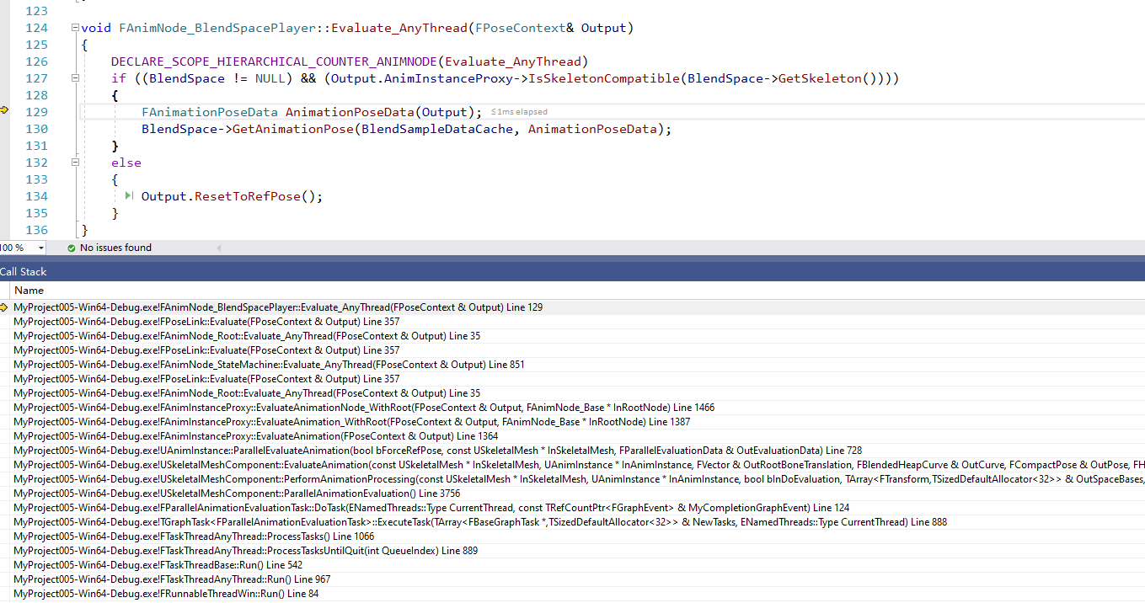

 | 更新

 | 销毁

